Prodotti
CODICE | DESCRIZIONE | Q.TY | LISTINO | VALORE | IMMAGINE
0512 | TRAPANO A COLONNA CON DOPPIA TAVOLA | 4 | € 1,650.00 | € 6,600.00
S021 | SPACCALEGNA ORIZZONTALE | 170 | € 788.00 | € 133,960.00 | 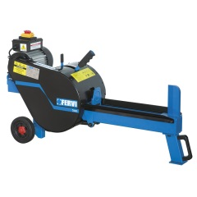
S300 | SETACCIO ROTANTE | 24 | € 650.00 | € 15,600.00 | 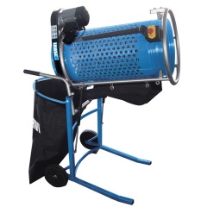
0447 | CARICA BATTERIE DIGITALE INTELLIGENTE DA 12 V – 2 A | 120 | € 66.00 | € 7,920.00 | 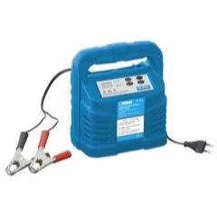
0432 | CARICA BATTERIE DIGITALE INTELLIGENTE DA 6 - 12 V - 4 A | 120 | € 89.10 | € 10,692.00
0478 | CARICA BATTERIE DIGITALE INTELLIGENTE | 179 | € 125.00 | € 22,375.00
0479 | CARICA BATTERIE DIGITALE INTELLIGENTE | 186 | € 137.00 | € 25,482.00
GI01/11 | GENERATORE AD INVERTER 1Kw | 24 | € 1,112.00 | € 26,688.00
C011/200 | CALIBRO MONOBLOCCO INOX CROMATO OPACO | 480 | € 64.80 | € 31,104.00 | 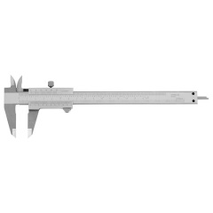
ML80 | MISURATORE DI DISTANZA LASER 80 m | 105 | € 197.00 | € 20,685.00 | 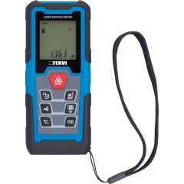
ML30 | MISURATORE DI DISTANZA LASER 30 m | 156 | € 116.00 | € 18,096.00 | 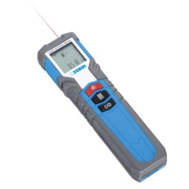
0544/19 | CHIAVE COMBINATA 19MM | 1,735 | € 10.00 | € 17,350.00 | 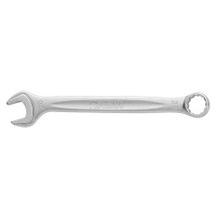
0544/32 | CHIAVE COMBINATA 32MM | 469 | € 18.00 | € 8,442.00
0544/30 | CHIAVE COMBINATA 30MM | 501 | € 16.00 | € 8,016.00
0544/24 | CHIAVE COMBINATA 24MM | 812 | € 14.00 | € 11,368.00
0544/29 | CHIAVE COMBINATA 29MM | 486 | € 15.00 | € 7,290.00
0544/28 | CHIAVE COMBINATA 28MM | 498 | € 15.00 | € 7,470.00
0544/27 | CHIAVE COMBINATA 27MM | 462 | € 15.00 | € 6,930.00
0544/26 | CHIAVE COMBINATA 26MM | 558 | € 14.00 | € 7,812.00
0544/17 | CHIAVE COMBINATA 17MM | 1,157 | € 9.00 | € 10,413.00
0544/23 | CHIAVE COMBINATA 23MM | 545 | € 13.00 | € 7,085.00
0544/25 | CHIAVE COMBINATA 25MM | 457 | € 14.00 | € 6,398.00
0544/21 | CHIAVE COMBINATA 21MM | 548 | € 12.00 | € 6,576.00
0544/10 | CHIAVE COMBINATA 10MM | 1,115 | € 4.50 | € 5,017.50
0544/22 | CHIAVE COMBINATA 22MM | 434 | € 13.00 | € 5,642.00
0544/20 | CHIAVE COMBINATA 20MM | 514 | € 11.00 | € 5,654.00
0544/18 | CHIAVE COMBINATA 18MM | 558 | € 9.50 | € 5,301.00
0544/14 | CHIAVE COMBINATA 14MM | 560 | € 6.00 | € 3,360.00
0544/16 | CHIAVE COMBINATA 16MM | 496 | € 8.00 | € 3,968.00
0544/08 | CHIAVE COMBINATA 8MM | 893 | € 4.00 | € 3,572.00
0544/15 | CHIAVE COMBINATA 15MM | 531 | € 7.00 | € 3,717.00
0544/09 | CHIAVE COMBINATA 9 MM | 600 | € 4.00 | € 2,400.00
0544/11 | CHIAVE COMBINATA 11MM | 439 | € 4.50 | € 1,975.50
0544/07 | CHIAVE COMBINATA 7MM | 340 | € 4.00 | € 1,360.00
0544/12 | CHIAVE COMBINATA 12MM | 76 | € 4.50 | € 342.00
0544/13 | CHIAVE COMBINATA 13MM | 43 | € 5.00 | € 215.00
0875 | MINI PIALLETTO | 15 | € 20.20 | € 303.00 | 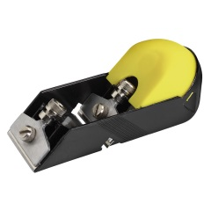
C900/B08 | SET DI CHIAVI FISSE 6-26mm E CHIAVI SNODATE 8-19mm | 23 | € 122.00 | € 2,806.00 | 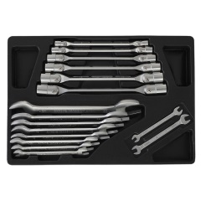
C900/B12 | SET DI CHIAVI A PIPA E CHIAVI POLIGONALI APERTE | 26 | € 158.00 | € 4,108.00 | 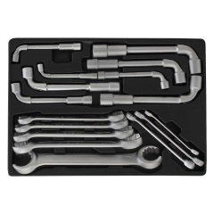
C900/B11 | 2 SET DI CHIAVI POLIGONALI 6-22mm | 22 | € 93.00 | € 2,046.00 | 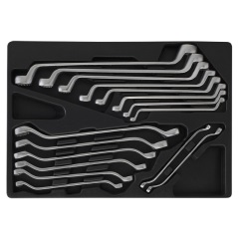
C900/B09 | SET DI SCALPELLI E PINZE | 18 | € 51.00 | € 918.00 | 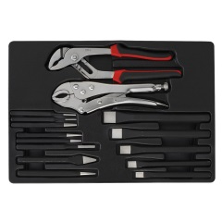
C900/B10 | SET DI MARTELLI BRUGOLE E BUSSOLE | 19 | € 47.00 | € 893.00 | 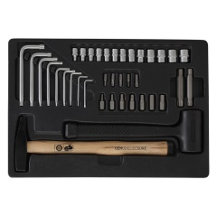
0886/1 | LAMPADA A BASSO CONSUMO ENERGETICO | 140 | € 133.00 | € 18,620.00 | 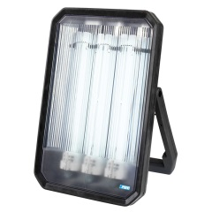
0886/2L | LAMPA DA FLUORESCENTE DI RICAMBIO | 22 | € 7.70 | € 169.40 | 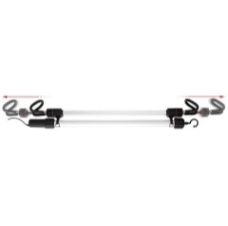
0886/1L | LAMPADA FLUORESCENTE DI RICAMBIO PL 24W | 41 | € 7.80 | € 319.80
0802 | LAMPADA FLUORESCENTE CON GANCI ESTENSIBILI | 146 | € 126.00 | € 18,396.00
0802/24V | LAMPADA FLUORESCENTE CON GANCI ESTENSIBILI | 216 | € 133.00 | € 28,728.00
0361 | FARETTO A BASSO CONSUMO ENERGETICO CON SUPPORTO | 248 | € 84.70 | € 21,005.60 | 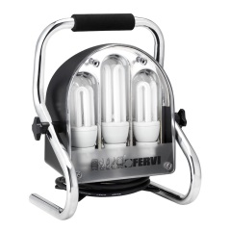
0886/2 | LAMPADA A BASSO CONSUMO ENERGETICO | 43 | € 303.00 | € 13,029.00
0450/10 | FARETTO CON LED 10W 600LM E SUPPORTO | 167 | € 60.00 | € 10,020.00
0464/20 | FARETTO CON LED 20W 1450LM E SENSORE | 51 | € 80.00 | € 4,080.00
0464/10 | FARETTO CON LED 10W 600LM E SENSORE | 60 | € 48.00 | € 2,880.00
0448/20 | FARETTO CON LED 20W 1450LM | 14 | € 69.00 | € 966.00 | 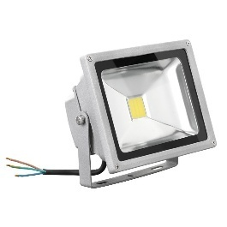
0448/10 | FARETTO CON LED 10W 600LM | 5 | € 30.00 | € 150.00
0141/39 | MOSCHETTONE OVALE CON DOPPIA CHIUSURA A VITE, AD ALTA RESISTENZA | 26 | € 11.40 | € 296.40 | 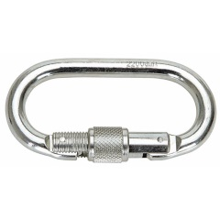
0142/250 | CUFFIA ANTIRUMORE PROFESSIONALE | 136 | € 15.20 | € 2,067.20 | 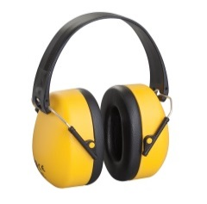
0142/25 | CUFFIA ANTIRUMORE | 23 | € 12.80 | € 294.40
0141/310 | CINTURA DI POSIZIONAMENTO REGOLABILE IN VITA | 38 | € 37.00 | € 1,406.00
M122P2 | FACCIALE FILTRANTE CON STRATO CARBONI ATTIVI, PER USI NON TOSSICI | 168 | € 4.90 | € 823.20 | 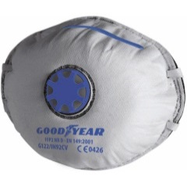
M122CE | FACCIALE FILTRANTE PER USI NON TOSSICI | 268 | € 1.40 | € 375.20
M122E | 50 MASCHERINE IGIENICHE | 23 | € 6.60 | € 151.80
M122P310V | FACCIALE FILTRANTE | 30 | € 6.40 | € 192.00
M122P220 | FACCIALE FILTRANTE | 48 | € 2.00 | € 96.00
0141/31 | KIT DI POSIZIONAMENTO | 4 | € 92.70 | € 370.80 | 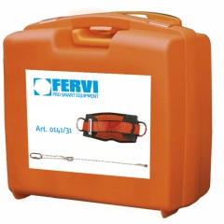
0141/340 | CORDINO DI POSIZIONAMENTO REGOLABILE E MOSCHETTONE | 2 | € 41.80 | € 83.60
0525/L | GUANTI IN FIORE E CROSTA DI VITELLO/ filato nylon ed altri | 1,450 | € 6.00 | € 8,700.00 | 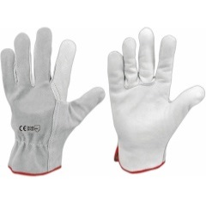
0175 | OCCHIALI PROTETTIVI MONOLENTE | 97 | € 3.20 | € 310.40
0142/29G | OCCHIALI AVVOLGENTI, LENTI IN POLICARBONATO ANTIGRAFFIO | 96 | € 6.20 | € 595.20
0135/6TL | TUTA MONOUSO | 44 | € 8.00 | € 352.00 | 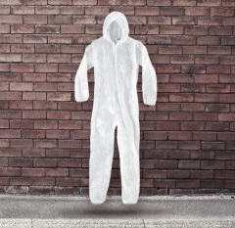
0135/5L | TUTA MONOUSO | 87 | € 4.00 | € 348.00
0135/5XL | TUTA MONOUSO | 14 | € 4.00 | € 56.00
G820/40 | CALZATURE ANTINFORTUNISTICHE | 75 | € 45.00 | € 3,375.00
M155 | MOLE ABRASIVE | 1,424 | € 11.00 | € 15,664.00 | 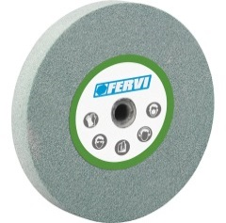
S167 | SPAZZOLA PER LUCIDATURA METALLI | 338 | € 18.90 | € 6,388.20 | 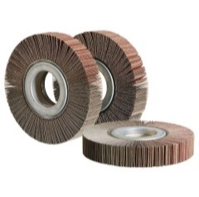
S166 | SPAZZOLA PER LUCIDATURA METALLI | 277 | € 20.20 | € 5,595.40
S164 | SPAZZOLA PER LUCIDATURA METALLI | 177 | € 12.30 | € 2,177.10
S163 | SPAZZOLA PER LUCIDATURA METALLI | 162 | € 12.70 | € 2,057.40
RFT165/30050 | RUOTE LAMELLARI CON FORO IN TELA ALL'OSSIDO DI ALLUMINIO | 139 | € 38.00 | € 5,282.00
RLM100/100F | RUOTE LAMELLARI MISTE | 45 | € 30.70 | € 1,381.50
RLT050/100 | RUOTE LAMELLARI IN TELA | 26 | € 16.30 | € 423.80
RLT100/100 | RUOTE LAMELLARI IN TELA | 11 | € 31.10 | € 342.10
RGT8050/120 | RUOTE LAMELLARI CON GAMBO IN TELA ALL'OSSIDO DI ALLUMINIO | 25 | € 9.50 | € 237.50
RGT8050/80 | RUOTE LAMELLARI CON GAMBO IN TELA ALL'OSSIDO DI ALLUMINIO | 25 | € 9.20 | € 230.00
RGT8050/40 | RUOTE LAMELLARI CON GAMBO IN TELA ALL'OSSIDO DI ALLUMINIO | 19 | € 8.90 | € 169.10
RGT5030/220 | RUOTE LAMELLARI CON GAMBO IN TELA ALL'OSSIDO DI ALLUMINIO | 25 | € 5.30 | € 132.50
RGT8050/60 | RUOTE LAMELLARI CON GAMBO IN TELA ALL'OSSIDO DI ALLUMINIO | 10 | € 9.00 | € 90.00
RGT4020/220 | RUOTE LAMELLARI CON GAMBO IN TELA ALL'OSSIDO DI ALLUMINIO | 24 | € 3.70 | € 88.80
RGT6030/220 | RUOTE LAMELLARI CON GAMBO IN TELA ALL'OSSIDO DI ALLUMINIO | 13 | € 6.10 | € 79.30
N167 | NASTRO ABRASIVO CORINDONE | 1,000 | € 8.90 | € 8,900.00 | 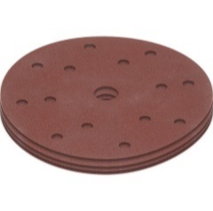
0438/120 | SET 5 DISCHI ABRASIVI GR 120 | 425 | € 4.00 | € 1,700.00
0438/100 | SET 5 DISCHI ABRASIVI GR 100 | 268 | € 4.00 | € 1,072.00
0438/040 | SET 5 DISCHI ABRASIVI GR 40 | 273 | € 4.00 | € 1,092.00
0438/240 | SET 5 DISCHI ABRASIVI GR 240 | 191 | € 4.00 | € 764.00
0438/060 | SET 5 DISCHI ABRASIVI GR 60 | 176 | € 4.00 | € 704.00
0438/150 | SET 5 DISCHI ABRASIVI GR 150 | 113 | € 4.00 | € 452.00
RAS240 | ROTOLI ANTISPRECO | 8 | € 35.30 | € 282.40
0438/180 | SET 5 DISCHI ABRASIVI GR 180 | 114 | € 4.00 | € 456.00
DFV180/050Z | DISCHI IN FIBRA VULCANIZZATA | 75 | € 1.90 | € 142.50
SPI10/120 | ANELLI ABRASIVI RINFORZATI SPIRABANDS ALLO ZIRCONIO | 200 | € 0.40 | € 80.00
DFV115/050A | DISCHI IN FIBRA VULCANIZZATA | 125 | € 0.80 | € 100.00
DFV180/050A | DISCHI IN FIBRA VULCANIZZATA | 50 | € 1.30 | € 65.00
0438/080 | SET 5 DISCHI ABRASIVI GR 80 | 29 | € 4.00 | € 116.00
N177 | SET 10 NASTRI ABRASIVI 330x10h mm 060Z | 11 | € 12.00 | € 132.00
SPI10/80 | ANELLI ABRASIVI RINFORZATI SPIRABANDS ALLO ZIRCONIO | 130 | € 0.40 | € 52.00
DFV115/050Z | DISCHI IN FIBRA VULCANIZZATA | 50 | € 1.00 | € 50.00
S161 | SPAZZOLA IN ACCIAIO | 254 | € 12.00 | € 3,048.00
S162 | SPAZZOLA IN ACCIAIO | 41 | € 19.50 | € 799.50
 |  | 26,573 |  | € 676,553.10

